Задание 3
Бортовой
Самосвал
Автомобили-шасси
Тягач сидельный
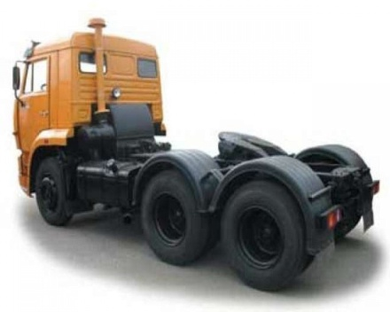 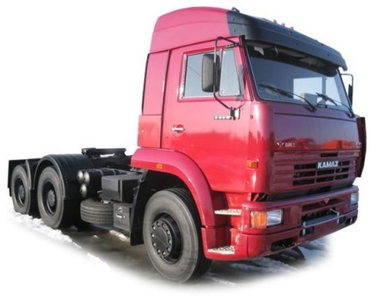 |  |  |  | 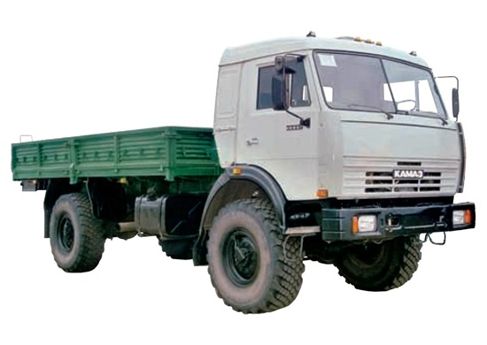 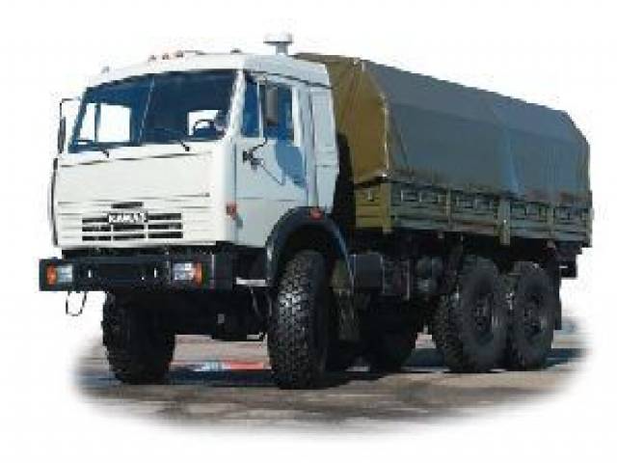 |  |  |  | 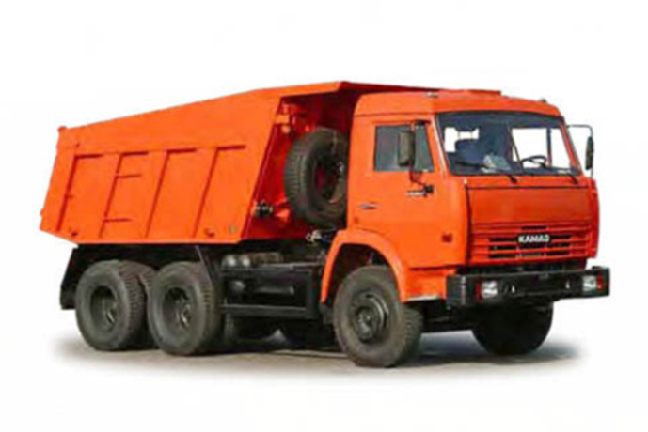 | 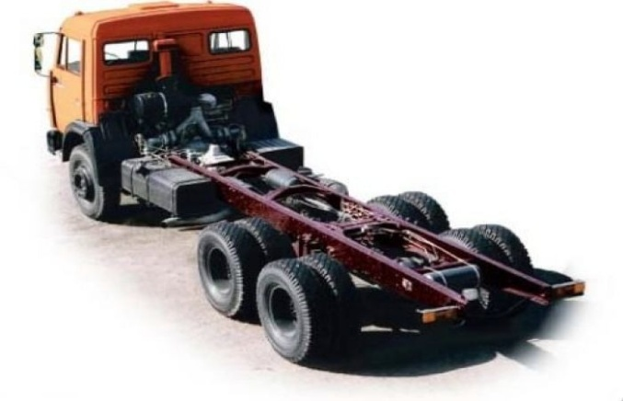 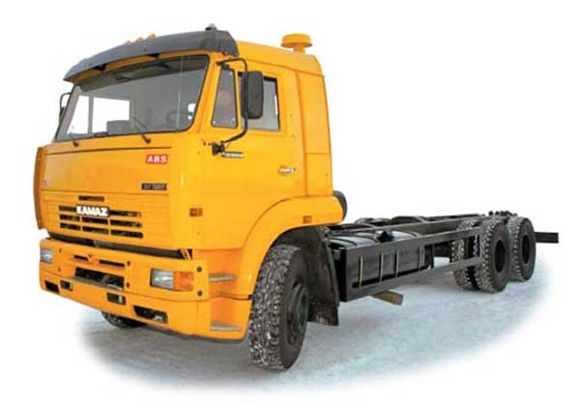
 | Задание
ПРАЙС-ЛИСТ НА АВТОМОБИЛИ КАМАЗ

МОДЕЛЬ | тип | грузоподъемность | мощность двигателя | Кол-во баков | Объем бака1 | Объем бака2 | КРАТКАЯ ТЕХНИЧЕСКАЯ ХАРАКТЕРИСТИКА | Цена с НДС, руб.
- 029 - 02 | бортовой | 6 | 240 | 2 | 170 | 125 | КП 14, без сп/м, ДЗК, ТСУ. | 863,000
- 051- 13 | бортовой | 11 | 260 | 1 | 500 |  | КП 152, со сп/м, ДЗК, тент, ТСУ. | 720,000
43114 - 025 - 02 | бортовой | 6 | 240 | 2 | 170 | 125 | КП 14, со сп/м, ДЗК, лебедка, тент, ТСУ. | 919,000
43118 - 011 - 13 | бортовой | 10 | 260 | 2 | 350 | 210 | КП 152, сп/м, ДЗК, МКБ, МОБ, лебедка, ТСУ. | 955,000
53215 - 050- 13 | бортовой | 11 | 260 | 1 | 500 |  | КП 152, со сп/м, ДЗК, ТСУ. | 705,000
-53 | самосвал | 7 | 240 | 1 | 250 |  | КП 15, V=12 м3, без сп/м, ДЗК, с надстав. бортами. | 761,000
- 016 - 02 | самосвал | 15 | 240 | 1 | 250 |  | КП 15, V=10,5 м3, без сп/м, ДЗК, МКБ | 851,000
- 016 - 02 | самосвал | 13 | 240 | 1 | 350 |  | КП 152, V=6,6 м3, без сп/м, ДЗК, ТСУ. | 773,000
- 018 - 13 | самосвал | 15 | 260 | 1 | 250 |  | КП 152, V=10,5 м3, без сп/м, ДЗК, МКБ, обогрев. | 898,000
- 040 - 02 | самосвал | 13 | 240 | 1 | 350 |  | КП 152, V=8,5 м3, без сп/м, ДЗК | 771,000
55102 - 050 | самосвал | 7 | 240 | 1 | 250 |  | КП 15, V=6 м3, без сп/м, ДЗК, боковая разгрузка. | 748,000
55111 - 018 - 02 | самосвал | 13 | 240 | 1 | 350 |  | КП 152, V=6,6 м3, без сп/м, ДЗК | 766,000
65111 - 012 - 13 | самосвал | 14 | 260 | 2 | 170 | 125 | КП 142, V=7,5 м3, без сп/м, ДЗК, МКБ | 940,000
65115 - 011 - 02 | самосвал | 15 | 240 | 1 | 250 |  | КП 15, V=8,5 м3, без сп/м, ДЗК, МКБ | 847,000
6520 - 002 | самосвал | 20 | 320 | 1 | 350 |  | КП ZF, V=12 м3, без сп/м, МКБ, шины 12.00. | 1 310 000
-18 | тягач седельный | 17 | 360 |  | 170 | 125 | КП ZF, со сп/м, ДЗК, АБС, МКБ, гидрофицированный. | 1 158 000
54115 - 010-13 | тягач седельный | 9 | 260 | 1 | 350 |  | КП 152, со сп/м., ДЗК | 638,000
5460 - 002 | тягач седельный | 17 | 360 | 1 | 600 |  | КП ZF, без сп/м, ДЗК, АБС, МКБ | 915,000
6460 - 001 | тягач седельный | 17 | 360 | 1 | 600 |  | КП ZF, без сп/м, ДЗК, АБС, МКБ | 1 154 000
-1069 | шасси | 12 | 240 | 1 | 250 |  | КП 15, без сп/м, ДЗК | 662,000
- 1031 - 02 | шасси | 8 | 240 | 2 | 170 | 125 | КП 142, без сп/м, ДЗК, МКБ, ш.КАМА. | 821,000
- 1041 - 02 | шасси | 17 | 240 | 1 | 250 |  | КП 15, без сп/м, ДЗК | 709,000
- 1049 - 13 | шасси | 12 | 260 | 2 | 350 | 210 | КП 152, со сп/м, ДЗК 4326 | 860,000
- 1050-13 | шасси | 12 | 260 | 1 | 500 |  | КП 152, со сп/м, ДЗК, ТСУ. | 688,000
- 1061 - 13 | шасси | 17 | 260 | 1 | 500 |  | КП 152, со сп/м, ДЗК, шины 11.00. | 779,000
43114 - 1025 - 02 | шасси | 8 | 240 | 2 | 170 | 125 | КП 142, со сп/м, ДЗК, МКБ, лебедка, ш.КАМА | 870,000
43118 - 1017 - 13 | шасси | 12 | 260 | 2 | 350 | 210 | КП 152, без сп/м, ДЗК, | 841,000
53205 - 1011 | шасси | 9 | 240 | 1 | 250 |  | КП 15, без сп/м, ДЗК | 646,000
53215 - 1060 | шасси | 12 | 240 | 1 | 500 |  | КП 152, со сп/м, ДЗК, ТСУ. | 685,000
53228 - 1960 - 02 | шасси | 16 | 240 | 1 | 210 |  | КП 142, без сп/м, ДЗК, МОБ, МКБ, шины 11.00. | 873,000
53229 - 1036 - 02 | шасси | 17 | 240 | 1 | 250 |  | КП 15, без сп/м, ДЗК, укороченная база | 714,000
55111 - 1018 - 02 | шасси | 15 | 240 | 1 | 350 |  | КП 152, без сп/м, ДЗК | 690,000

Задание 4
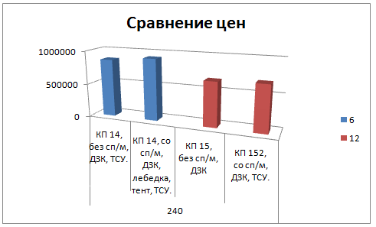
Задание Постройте сводную таблицу и диаграмму.

Лист1
Бортовой
Самосвал
Автомобили-шасси
Тягач сидельный
 |  |  |  | 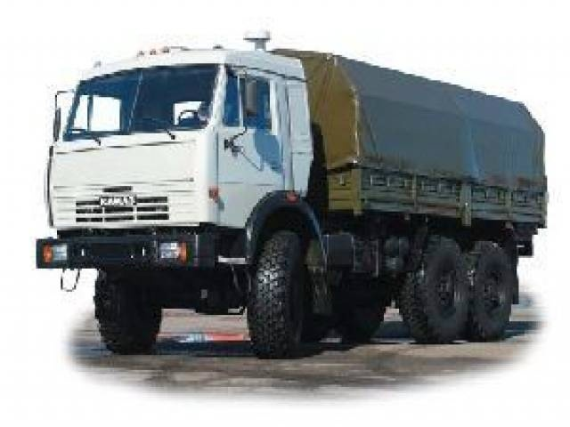 |  |  |  |  |  | 
 | Задание
ПРАЙС-ЛИСТ НА АВТОМОБИЛИ КАМАЗ

МОДЕЛЬ | тип | грузоподъемность | мощность двигателя | Кол-во баков | Объем бака1 | Объем бака2 | КРАТКАЯ ТЕХНИЧЕСКАЯ ХАРАКТЕРИСТИКА | Цена с НДС, руб.
- 029 - 02 | бортовой | 6 | 240 | 2 | 170 | 125 | КП 14, без сп/м, ДЗК, ТСУ. | 863,000
- 051- 13 | бортовой | 11 | 260 | 1 | 500 |  | КП 152, со сп/м, ДЗК, тент, ТСУ. | 720,000
43114 - 025 - 02 | бортовой | 6 | 240 | 2 | 170 | 125 | КП 14, со сп/м, ДЗК, лебедка, тент, ТСУ. | 919,000
43118 - 011 - 13 | бортовой | 10 | 260 | 2 | 350 | 210 | КП 152, сп/м, ДЗК, МКБ, МОБ, лебедка, ТСУ. | 955,000
53215 - 050- 13 | бортовой | 11 | 260 | 1 | 500 |  | КП 152, со сп/м, ДЗК, ТСУ. | 705,000
-53 | самосвал | 7 | 240 | 1 | 250 |  | КП 15, V=12 м3, без сп/м, ДЗК, с надстав. бортами. | 761,000 | 817,222
- 016 - 02 | самосвал | 15 | 240 | 1 | 250 |  | КП 15, V=10,5 м3, без сп/м, ДЗК, МКБ | 851,000
- 016 - 02 | самосвал | 13 | 240 | 1 | 350 |  | КП 152, V=6,6 м3, без сп/м, ДЗК, ТСУ. | 773,000
- 018 - 13 | самосвал | 15 | 260 | 1 | 250 |  | КП 152, V=10,5 м3, без сп/м, ДЗК, МКБ, обогрев. | 898,000
- 040 - 02 | самосвал | 13 | 240 | 1 | 350 |  | КП 152, V=8,5 м3, без сп/м, ДЗК | 771,000
55102 - 050 | самосвал | 7 | 240 | 1 | 250 |  | КП 15, V=6 м3, без сп/м, ДЗК, боковая разгрузка. | 748,000
55111 - 018 - 02 | самосвал | 13 | 240 | 1 | 350 |  | КП 152, V=6,6 м3, без сп/м, ДЗК | 766,000
65111 - 012 - 13 | самосвал | 14 | 260 | 2 | 170 | 125 | КП 142, V=7,5 м3, без сп/м, ДЗК, МКБ | 940,000
65115 - 011 - 02 | самосвал | 15 | 240 | 1 | 250 |  | КП 15, V=8,5 м3, без сп/м, ДЗК, МКБ | 847,000
6520 - 002 | самосвал | 20 | 320 | 1 | 350 |  | КП ZF, V=12 м3, без сп/м, МКБ, шины 12.00. | 1 310 000
-18 | тягач седельный | 17 | 360 |  | 170 | 125 | КП ZF, со сп/м, ДЗК, АБС, МКБ, гидрофицированный. | 1 158 000 | 776500
54115 - 010-13 | тягач седельный | 9 | 260 | 1 | 350 |  | КП 152, со сп/м., ДЗК | 638,000
5460 - 002 | тягач седельный | 17 | 360 | 1 | 600 |  | КП ZF, без сп/м, ДЗК, АБС, МКБ | 915,000
6460 - 001 | тягач седельный | 17 | 360 | 1 | 600 |  | КП ZF, без сп/м, ДЗК, АБС, МКБ | 1 154 000
-1069 | шасси | 12 | 240 | 1 | 250 |  | КП 15, без сп/м, ДЗК | 662,000
- 1031 - 02 | шасси | 8 | 240 | 2 | 170 | 125 | КП 142, без сп/м, ДЗК, МКБ, ш.КАМА. | 821,000
- 1041 - 02 | шасси | 17 | 240 | 1 | 250 |  | КП 15, без сп/м, ДЗК | 709,000
- 1049 - 13 | шасси | 12 | 260 | 2 | 350 | 210 | КП 152, со сп/м, ДЗК 4326 | 860,000
- 1050-13 | шасси | 12 | 260 | 1 | 500 |  | КП 152, со сп/м, ДЗК, ТСУ. | 688,000
- 1061 - 13 | шасси | 17 | 260 | 1 | 500 |  | КП 152, со сп/м, ДЗК, шины 11.00. | 779,000
43114 - 1025 - 02 | шасси | 8 | 240 | 2 | 170 | 125 | КП 142, со сп/м, ДЗК, МКБ, лебедка, ш.КАМА | 870,000
43118 - 1017 - 13 | шасси | 12 | 260 | 2 | 350 | 210 | КП 152, без сп/м, ДЗК, | 841,000
53205 - 1011 | шасси | 9 | 240 | 1 | 250 |  | КП 15, без сп/м, ДЗК | 646,000
53215 - 1060 | шасси | 12 | 240 | 1 | 500 |  | КП 152, со сп/м, ДЗК, ТСУ. | 685,000
53228 - 1960 - 02 | шасси | 16 | 240 | 1 | 210 |  | КП 142, без сп/м, ДЗК, МОБ, МКБ, шины 11.00. | 873,000
53229 - 1036 - 02 | шасси | 17 | 240 | 1 | 250 |  | КП 15, без сп/м, ДЗК, укороченная база | 714,000
55111 - 1018 - 02 | шасси | 15 | 240 | 1 | 350 |  | КП 152, без сп/м, ДЗК | 690,000

Лист2
Бортовой
Самосвал
Автомобили-шасси
Тягач сидельный
 | Задание
ПРАЙС-ЛИСТ НА АВТОМОБИЛИ КАМАЗ

МОДЕЛЬ | тип | грузоподъемность | мощность двигателя | Кол-во баков | Объем бака1 | Объем бака2 | КРАТКАЯ ТЕХНИЧЕСКАЯ ХАРАКТЕРИСТИКА | Цена с НДС, руб.
- 029 - 02 | бортовой | 6 | 240 | 2 | 170 | 125 | КП 14, без сп/м, ДЗК, ТСУ. | 863,000
43114 - 025 - 02 | бортовой | 6 | 240 | 2 | 170 | 125 | КП 14, со сп/м, ДЗК, лебедка, тент, ТСУ. | 919,000
- 051- 13 | бортовой | 11 | 260 | 1 | 500 |  | КП 152, со сп/м, ДЗК, тент, ТСУ. | 720,000
43118 - 011 - 13 | бортовой | 10 | 260 | 2 | 350 | 210 | КП 152, сп/м, ДЗК, МКБ, МОБ, лебедка, ТСУ. | 955,000
53215 - 050- 13 | бортовой | 11 | 260 | 1 | 500 |  | КП 152, со сп/м, ДЗК, ТСУ. | 705,000 | 788,143
-53 | самосвал | 7 | 240 | 1 | 250 |  | КП 15, V=12 м3, без сп/м, ДЗК, с надстав. бортами. | 761,000
- 016 - 02 | самосвал | 15 | 240 | 1 | 250 |  | КП 15, V=10,5 м3, без сп/м, ДЗК, МКБ | 851,000
- 016 - 02 | самосвал | 13 | 240 | 1 | 350 |  | КП 152, V=6,6 м3, без сп/м, ДЗК, ТСУ. | 773,000
- 040 - 02 | самосвал | 13 | 240 | 1 | 350 |  | КП 152, V=8,5 м3, без сп/м, ДЗК | 771,000
55102 - 050 | самосвал | 7 | 240 | 1 | 250 |  | КП 15, V=6 м3, без сп/м, ДЗК, боковая разгрузка. | 748,000
55111 - 018 - 02 | самосвал | 13 | 240 | 1 | 350 |  | КП 152, V=6,6 м3, без сп/м, ДЗК | 766,000
65115 - 011 - 02 | самосвал | 15 | 240 | 1 | 250 |  | КП 15, V=8,5 м3, без сп/м, ДЗК, МКБ | 847,000
- 018 - 13 | самосвал | 15 | 260 | 1 | 250 |  | КП 152, V=10,5 м3, без сп/м, ДЗК, МКБ, обогрев. | 898,000
65111 - 012 - 13 | самосвал | 14 | 260 | 2 | 170 | 125 | КП 142, V=7,5 м3, без сп/м, ДЗК, МКБ | 940,000
6520 - 002 | самосвал | 20 | 320 | 1 | 350 |  | КП ZF, V=12 м3, без сп/м, МКБ, шины 12.00. | 1 310 000
54115 - 010-13 | тягач седельный | 9 | 260 | 1 | 350 |  | КП 152, со сп/м., ДЗК | 638,000
-18 | тягач седельный | 17 | 360 |  | 170 | 125 | КП ZF, со сп/м, ДЗК, АБС, МКБ, гидрофицированный. | 1 158 000
5460 - 002 | тягач седельный | 17 | 360 | 1 | 600 |  | КП ZF, без сп/м, ДЗК, АБС, МКБ | 915,000
6460 - 001 | тягач седельный | 17 | 360 | 1 | 600 |  | КП ZF, без сп/м, ДЗК, АБС, МКБ | 1 154 000
-1069 | шасси | 12 | 240 | 1 | 250 |  | КП 15, без сп/м, ДЗК | 662,000
- 1031 - 02 | шасси | 8 | 240 | 2 | 170 | 125 | КП 142, без сп/м, ДЗК, МКБ, ш.КАМА. | 821,000
- 1041 - 02 | шасси | 17 | 240 | 1 | 250 |  | КП 15, без сп/м, ДЗК | 709,000
43114 - 1025 - 02 | шасси | 8 | 240 | 2 | 170 | 125 | КП 142, со сп/м, ДЗК, МКБ, лебедка, ш.КАМА | 870,000
53205 - 1011 | шасси | 9 | 240 | 1 | 250 |  | КП 15, без сп/м, ДЗК | 646,000
53215 - 1060 | шасси | 12 | 240 | 1 | 500 |  | КП 152, со сп/м, ДЗК, ТСУ. | 685,000
53228 - 1960 - 02 | шасси | 16 | 240 | 1 | 210 |  | КП 142, без сп/м, ДЗК, МОБ, МКБ, шины 11.00. | 873,000
53229 - 1036 - 02 | шасси | 17 | 240 | 1 | 250 |  | КП 15, без сп/м, ДЗК, укороченная база | 714,000
55111 - 1018 - 02 | шасси | 15 | 240 | 1 | 350 |  | КП 152, без сп/м, ДЗК | 690,000
- 1049 - 13 | шасси | 12 | 260 | 2 | 350 | 210 | КП 152, со сп/м, ДЗК 4326 | 860,000
- 1050-13 | шасси | 12 | 260 | 1 | 500 |  | КП 152, со сп/м, ДЗК, ТСУ. | 688,000
- 1061 - 13 | шасси | 17 | 260 | 1 | 500 |  | КП 152, со сп/м, ДЗК, шины 11.00. | 779,000
43118 - 1017 - 13 | шасси | 12 | 260 | 2 | 350 | 210 | КП 152, без сп/м, ДЗК, | 841,000

Лист3
Бортовой
Самосвал
Автомобили-шасси
Тягач сидельный
 |  |  |  |  |  |  |  |  | 
 | Задание
ПРАЙС-ЛИСТ НА АВТОМОБИЛИ КАМАЗ

МОДЕЛЬ | тип | грузоподъемность | мощность двигателя | Кол-во баков | Объем бака1 | Объем бака2 | КРАТКАЯ ТЕХНИЧЕСКАЯ ХАРАКТЕРИСТИКА | Цена с НДС, руб.
 | 6 Количество | 2
 | 7 Количество | 2
 | 8 Количество | 2
 | 9 Количество | 2
 | 10 Количество | 1
 | 11 Количество | 2
 | 12 Количество | 5
 | 13 Количество | 3
 | 14 Количество | 1
 | 15 Количество | 4
 | 16 Количество | 1
 | 17 Количество | 6
 | 20 Количество | 1
 | Общее количество | 32

